Skabelon (6)
 |  |  |  |  | Debet | Kredit |  | Debet | Kredit
Balance |  |  |  | primo |  |  | primo
Aktiver | Primo | Ultimo | Ultimo(Efter)
Immatrielle Aktiver
Patent
Goodwill
Brandværdi
 |  |  |  | ultimo | 0 |  | ultimo |  | 0
Matrielle Aktiver
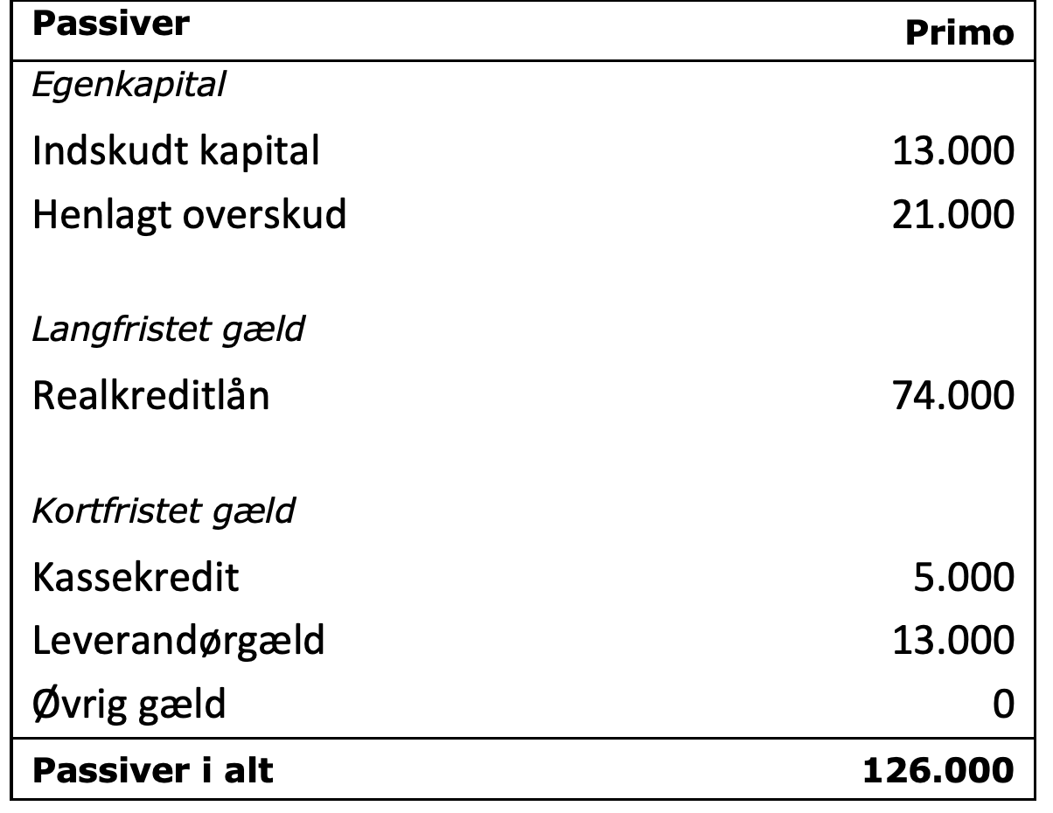
Grunde |  |  |  |  | Debet | Kredit |  | Debet | Kredit
Inventar |  |  |  | primo |  |  | primo
Anlæg

Omsætningsaktiver
Råvarer
Ræve
Færdigvarer |  |  |  | ultimo | 0 |  | ultimo |  | 0
Tilgodehavende
Kortfristetværdipapirer |  |  |  |  | Debet | Kredit |  | Debet | Kredit
Bankindestående |  |  |  | primo |  |  | primo
Aktiver i alt

Passiver
Egenkapital
Indskudt kap
Henlagt overskud |  |  |  | ultimo | 0 |  | ultimo |  | 0

Langfristet Gæld |  |  |  |  | Debet | Kredit |  | Debet | Kredit
Realkredit |  |  |  | primo |  |  | primo

Kortfristet Gæld
Kassekredit
Leverandørgæld
Øvrig gæld
Passiver i alt |  |  |  | ultimo | 0 |  | ultimo |  | 0

 |  |  |  |  | Debet | Kredit |  | Debet | Kredit
 |  |  |  | primo |  |  | primo

 |  |  |  | ultimo | 0 |  | ultimo |  | 0

 |  |  |  |  | Debet | Kredit |  | Debet | Kredit
 |  |  |  | primo |  |  | primo

 |  |  |  | ultimo | 0 |  | ultimo |  | 0

 |  |  |  |  | Debet | Kredit |  | Debet | Kredit
 |  |  |  | primo |  |  | primo

 |  |  |  | ultimo | 0 |  | ultimo |  | 0

 |  |  |  |  | Debet | Kredit |  | Debet | Kredit
 |  |  |  | primo |  |  | primo

 |  |  |  | ultimo | 0 |  | ultimo |  | 0

 |  |  |  |  | Debet | Kredit |  | Debet | Kredit
 |  |  |  | primo |  |  | primo

 |  |  |  | ultimo | 0 |  | ultimo |  | 0

 |  |  |  |  | Debet | Kredit |  | Debet | Kredit
 |  |  |  | primo |  |  | primo

 |  |  |  | ultimo | 0 |  | ultimo |  | 0

 |  |  |  |  | Debet | Kredit |  | Debet | Kredit
 |  |  |  | primo |  |  | primo

 |  |  |  | ultimo | 0 |  | ultimo |  | 0

Skabelon
 |  |  |  |  | Varelager | Debet | Kredit |  | Langfristet Gæld | Debet | Kredit
Balance |  |  |  |  | primo | 5,000 |  |  | primo |  | 6,000
Aktiver | Primo | Ultimo | Ultimo(Efter) | 2 |  |  | 1000 | 1 |  |  | 1000
Kontanter | 3,000 | 5,000 |  | 4 |  | 1,000
Varelager | 5,000 | 5,000
Tilgodehavende | 1,000 | 1,000
Anlæg | 5,000 | 6,000
Aktiver i alt | 14,000 | 17,000 |  |  | ultimo | 5,000 |  |  | ultimo |  | 7,000

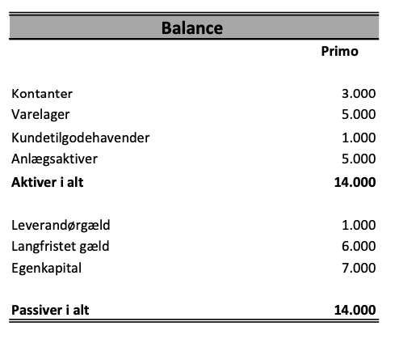
Leverandørgæld | 1,000 | 1,000 |  |  | Omkostninger | Debet | Kredit |  | Leverandørgæld | Debet | Kredit
Langfristet Gæld | 6,000 | 7,000 |  |  | primo |  |  |  | primo |  | 1,000
Egenkapital | 7,000 | 9,000 |  | 2 |  | 1000 |  | 1 |  | 1000
Passiver i alt | 14,000 | 17,000 |  |  |  |  |  | 4 |  |  | 1,000

Resultatopgørelse
Indtægter | 4,000
Omkostninger - | 1,000 |  |  |  | ultimo | 1,000 |  |  | ultimo |  | 1,000
Nedskrivninger - | 1,000
Resultato | 2000 |  |  |  | Anlæg | Debet | Kredit |  | Indtægter | Debet | Kredit
 |  |  |  |  | primo | 5,000 |  |  | primo
 |  |  |  | 3 |  |  | 1000 | 2 |  |  | 4000
 |  |  |  | 5 |  | 2000
Passiver

Indskudt kap
Henlagt overskud |  |  |  |  | ultimo | 6,000 |  |  | ultimo |  | 4,000

 |  |  |  |  |  | Debet | Kredit |  | Nedskrivninger | Debet | Kredit
Realkredit |  |  |  |  | primo |  |  |  | primo
 |  |  |  |  |  |  |  | 3 |  |  | 1000
Kortfristet Gæld
Kassekredit

Øvrig gæld
 |  |  |  |  | ultimo | 0 |  |  | ultimo |  | 1,000

 |  |  |  |  |  | Debet | Kredit |  |  | Debet | Kredit
 |  |  |  |  | primo |  |  |  | primo

 |  |  |  |  | ultimo | 0 |  |  | ultimo |  | 0

 |  |  |  |  |  | Debet | Kredit |  |  | Debet | Kredit
 |  |  |  |  | primo |  |  |  | primo

 |  |  |  |  | ultimo | 0 |  |  | ultimo |  | 0

 |  |  |  |  |  | Debet | Kredit |  |  | Debet | Kredit
 |  |  |  |  | primo |  |  |  | primo

 |  |  |  |  | ultimo | 0 |  |  | ultimo |  | 0

 |  |  |  |  |  | Debet | Kredit |  |  | Debet | Kredit
 |  |  |  |  | primo |  |  |  | primo

 |  |  |  |  | ultimo | 0 |  |  | ultimo |  | 0

 |  |  |  |  |  | Debet | Kredit |  |  | Debet | Kredit
 |  |  |  |  | primo |  |  |  | primo

 |  |  |  |  | ultimo | 0 |  |  | ultimo |  | 0

 |  |  |  |  |  | Debet | Kredit |  |  | Debet | Kredit
 |  |  |  |  | primo |  |  |  | primo

 |  |  |  |  | ultimo | 0 |  |  | ultimo |  | 0

 |  |  |  |  | Kontanter | Debet | Kredit |  |  | Debet | Kredit
 |  |  |  |  | primo | 3,000 |  |  | primo
 |  |  |  | 2 |  | 4000
 |  |  |  | 5 |  |  | 2,000

 |  |  |  |  | ultimo | 5,000 |  |  | ultimo |  | 0

Sheet1
 | Anlæg A
Investering | 1,575,000.00
Kapacitet | 680,000.00
M-Forbrug per syk | 0.25
E-Forbrug | 3,157.00 |  |  | 68,000.00 | 64,600.00 | 61,370.00 | 58,301.50 | 55,386.42 | 52,617.10
Antal timer | 975.00
Levetid | 7.00
Skrotværdi | 23,000.00
E-Pris p. Time | 1.25
Løn p. Time | 153.00
Kap-omk | 15%
Transport p. Pose | 0.10
Pakning p. Pose | 0.50
Styk per pose | 10.00
Antal maks poser | 68,000.00
Pris per pose | 12.00
Fald i afsætning | 5%

Anlæg
År | 0 | 1 | 2 | 3 | 4 | 5 | 6 | 7
Investeringsbeløb/skrot | -1,575,000.00 |  |  |  |  |  |  | 23,000.00
Driftsudgifter |  | 363,921.25 | 363,921.25 | 363,921.25 | 363,921.25 | 363,921.25 | 363,921.25 | 363,921.25
Produktionsomkostninger |  | 170,000.00 | 170,000.00 | 170,000.00 | 170,000.00 | 170,000.00 | 170,000.00 | 170,000.00
Medarbejderudgift |  | 149,175.00 | 149,175.00 | 149,175.00 | 149,175.00 | 149,175.00 | 149,175.00 | 149,175.00
Energi |  | 3,946.25 | 3,946.25 | 3,946.25 | 3,946.25 | 3,946.25 | 3,946.25 | 3,946.25
Pakning+Transport |  | 40,800.00 | 40,800.00 | 40,800.00 | 40,800.00 | 40,800.00 | 40,800.00 | 40,800.00
Omsætning |  | 816,000.00 | 816,000.00 | 816,000.00 | 816,000.00 | 816,000.00 | 816,000.00 | 816,000.00
Nettobetalingsstrøm | -1,575,000.00 | 452,078.75 | 452,078.75 | 452,078.75 | 452,078.75 | 452,078.75 | 452,078.75 | 475,078.75
Nutidsværdi af NBS | -1,575,000.00 | 393,111.96 | 341,836.48 | 297,249.12 | 258,477.49 | 224,763.04 | 195,446.12 | 178,599.70
Nutidsværdi af NBS. Akk | -1,575,000.00 | -1,181,888.04 | -840,051.56 | -542,802.44 | -284,324.95 | -59,561.91 | 135,884.21 | 314,483.90
Nutidsværdi Excel | 314,483.90
Annuitetsværdi | 75,589.47
Intern Rente | 21.4%

Tabel a
Diskonteringsrente | 0.00 | 0.05 | 0.10 | 0.15 | 0.20 | 0.25
Nettonutidsværdi | 1,612,551.25 | 1,057,242.12 | 637,711.33 | 314,483.90 | 60,978.22 | -141,092.69

Skabelon (2)
 | Ultimo | Ultimo | Ultimo(Efter) |  | Varelager | Debet | Kredit |  |  | Debet | Kredit
Balance |  |  |  |  | primo |  |  |  | primo |  | Egenkapital
Aktiver |  |  |  | 3 |  | 250000 |  | 1 |  |  | 500000
Domænerettigheder | 100,000 |  |  | 5 |  |  | 137,500
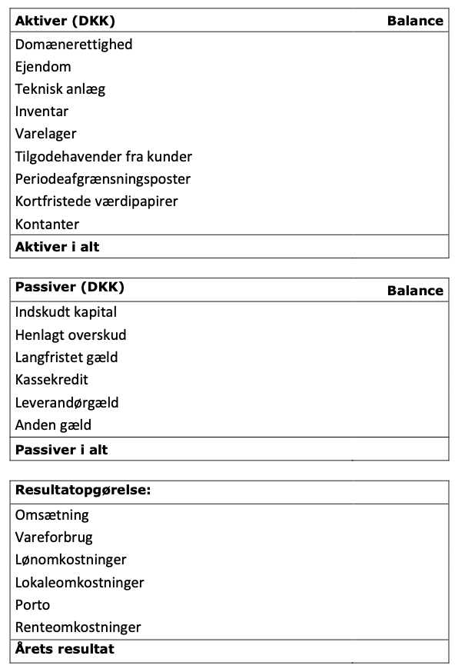
Ejendom
Teknisk Anlæg
Inventar
Varelager | 112,500 |  |  |  | ultimo | 112,500 |  |  | ultimo |  | 500,000
Tilgodehavende | 220,000
Periode |  |  |  |  | Domæne | Debet | Kredit |  | Gæld | Debet | Kredit
Værdipapier |  |  |  |  | primo |  |  |  | primo
Kontanter | 1,081,000 |  |  | 4 |  | 100000 |  | 2 |  |  | 600,000
Aktiver i alt | 1,513,500

Passiver
Indskudt kapital | 500,000
Henlagt overskud | -11,500 |  |  |  | ultimo | 100,000 |  |  | ultimo |  | 600,000
Langfristet gæld | 600,000
Kassekredit |  |  |  |  | Tilgodehavende | Debet | Kredit |  | Indtægter | Debet | Kredit
Leverandørgæld | 425,000 |  |  |  | primo |  |  |  | primo
Anden gæld |  |  |  | 5 |  | 220000 |  | 5 |  |  | 1100000
Passiver i alt | 1,513,500

Omsætning | 1,100,000
Vareforbrug | 137,500 |  |  |  | ultimo | 220,000 |  |  | ultimo |  | 1,100,000
Løn omk | 280000
Lokaleomko | 230000 |  |  |  | Omkostnigner | Debet | Kredit |  | Leverandørgæld | Debet | Kredit
Porto | 425000 |  |  |  | primo |  |  |  | primo
Rente | 39,000 |  |  | 6 |  | 425000 |  | 6 |  |  | 425000
Resultat | -11,500 |  |  | 7 |  | 280000
 |  |  |  | 8 |  | 230000
 |  |  |  | 9 |  | 39,000
 |  |  |  | 5 |  | 137,500
 |  |  |  |  | ultimo | 1,111,500 |  |  | ultimo |  | 425,000

 |  |  |  |  |  | Debet | Kredit |  |  | Debet | Kredit
 |  |  |  |  | primo |  |  |  | primo

 |  |  |  |  | ultimo | 0 |  |  | ultimo |  | 0

 |  |  |  |  |  | Debet | Kredit |  |  | Debet | Kredit
 |  |  |  |  | primo |  |  |  | primo

 |  |  |  |  | ultimo | 0 |  |  | ultimo |  | 0

 |  |  |  |  |  | Debet | Kredit |  |  | Debet | Kredit
 |  |  |  |  | primo |  |  |  | primo

 |  |  |  |  | ultimo | 0 |  |  | ultimo |  | 0

 |  |  |  |  |  | Debet | Kredit |  |  | Debet | Kredit
 |  |  |  |  | primo |  |  |  | primo

 |  |  |  |  | ultimo | 0 |  |  | ultimo |  | 0

 |  |  |  |  |  | Debet | Kredit |  |  | Debet | Kredit
 |  |  |  |  | primo |  |  |  | primo

 |  |  |  |  | ultimo | 0 |  |  | ultimo |  | 0

 |  |  |  |  |  | Debet | Kredit |  |  | Debet | Kredit
 |  |  |  |  | primo |  |  |  | primo

 |  |  |  |  | ultimo | 0 |  |  | ultimo |  | 0

 |  |  |  |  | Kontanter | Debet | Kredit |  |  | Debet | Kredit
 |  |  |  |  | primo |  |  |  | primo
 |  |  |  | 1 |  | 500000
 |  |  |  | 2 |  | 600000
 |  |  |  | 3 |  |  | 250,000
 |  |  |  | 4 |  |  | 100000
 |  |  |  | 5 |  | 880,000
 |  |  |  | 7 |  |  | 280000
 |  |  |  | 8 |  |  | 230000
 |  |  |  | 9 |  |  | 39000
 |  |  |  |  | ultimo | 1,081,000 |  |  | ultimo |  | 0

